Задание3
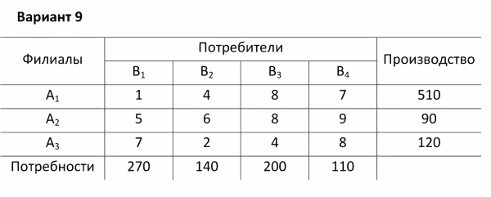
Филлиалы | Потребители |  |  |  | Производство
 | B1 | B2 | B3 | B4
A1 | 1 | 4 | 8 | 7 | 510
A2 | 5 | 6 | 8 | 9 | 90
A3 | 7 | 2 | 4 | 8 | 120
Потребности | 270 | 140 | 200 | 110

 | Матрица переменных
Филлиалы | Потребители |  |  |  | Итог производство
 | B1 | B2 | B3 | B4 |  | Ограничения
A1 | 270 | 140 | 0 | 100 | 510 | <= | 510
A2 | 0 | 0 | 80 | 10 | 90 | <= | 90
A3 | 0 | 0 | 120 | 0 | 120 | <= | 120
Итог потребности | 270 | 140 | 200 | 110
Ограничения | = | = | = | =
 | 270 | 140 | 200 | 110

Формула функции цели | 2740

Задание4
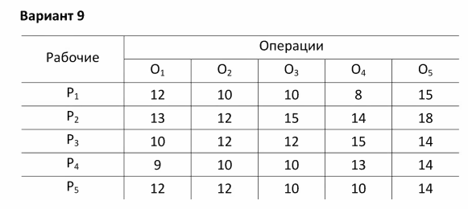
Рабочие | Операции
 | O1 | O2 | O3 | O4 | O5
P1 | 12 | 10 | 10 | 8 | 15
P2 | 13 | 12 | 15 | 14 | 18
P3 | 10 | 12 | 12 | 15 | 14
P4 | 9 | 10 | 10 | 13 | 14
P5 | 12 | 12 | 10 | 10 | 14

 | Матрица переменных
Рабочие | Операции
 | O1 | O2 | O3 | O4 | O5 | Итог |  | Ограничение
P1 | 0 | 0 | 0 | 1 | 0 | 1 | >= | 1
P2 | 0 | 1 | 0 | 0 | 0 | 1 | >= | 1
P3 | 0 | 0 | 0 | 0 | 1 | 1 | >= | 1
P4 | 1 | 0 | 0 | 0 | 0 | 1 | >= | 1
P5 | 0 | 0 | 1 | 0 | 0 | 1 | >= | 1
Итог | 1 | 1 | 1 | 1 | 1
 | >= | >= | >= | >= | >=
Ограничение | 1 | 1 | 1 | 1 | 1

Функция | 53

Задание5
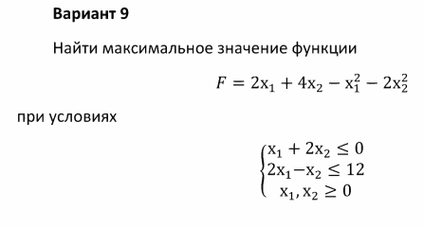
Парамерты | Значения | Ограничения
X | 0 | 0 | <= | 0
Y | 0 | 0 | <= | 12
F | 0

Задание6
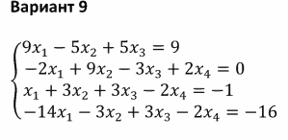
Парамерты | Значения | Ограничения
X1 | -2.4902212262E+14 | 9 | = | 9
X2 | -4.1503687103E+12 | 6.375 | = | 12
X3 | 4.4408945201E+14 | 6.875 | = | 7
X4 | 1.0790958647E+14 | -4 | = | -4
F | 2.9882654715E+14

